F02.CFG-Paths
 |  | VVSS, Info Romana, 2023-2024

F02. cautarea filmelor care au un anumit regizor (sau parti din numele regizorului).

F02. Covered source code |  |  | F02. Control Flow Graph (CFG) | F02. Cyclomatic Complexity (CC)
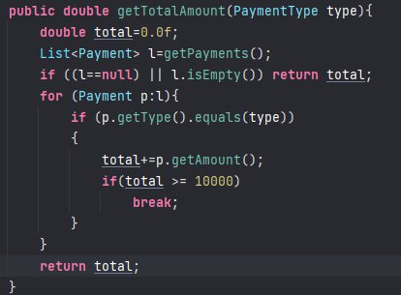
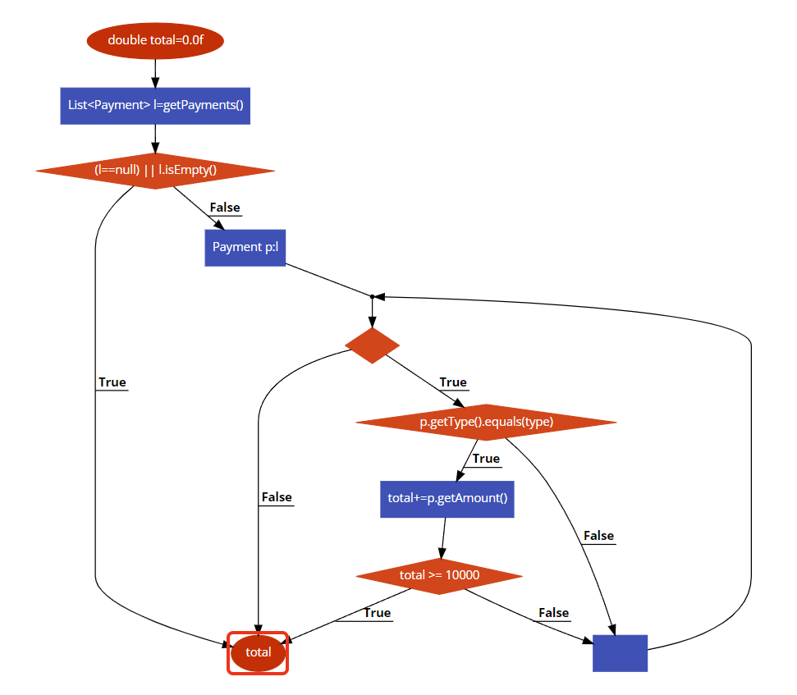
A
Line No. | Source code |  | Se va insera CFG asociat codului sursa testat (poza, diagrama, etc.). | CC1 = No. of regions = |  | 5
Req02_L01 | … |  |  | CC2 = Edges - Nodes + 2 = 13-10+2 |  | 5
Req02_L02 | … |  | <Req02 CFG > | CC3 = No. of Conditions + 1 =4+1 |  | 5
Req02_L03 | …
B
... | …
.. | … |  |  | F02. Individual Paths
C
... | …
 |  |  |  | Path No. | Path
E
 |  |  |  | F02_P01 | A-B-C-D
 |  |  |  | F02_P02 | A-B-C-E-F-D |  | nu poate fi simulat
 |  |  |  | F02_P03 | A-B-C-E-F-G-H-I-D
F
 |  |  |  | F02_P04 | A-B-C-E-F-G-H-I-J-F-D
G
 |  |  |  | F02_P05 | A-B-C-E-F-G-J-F-D

H

I
D
J

